Afkeur per reden
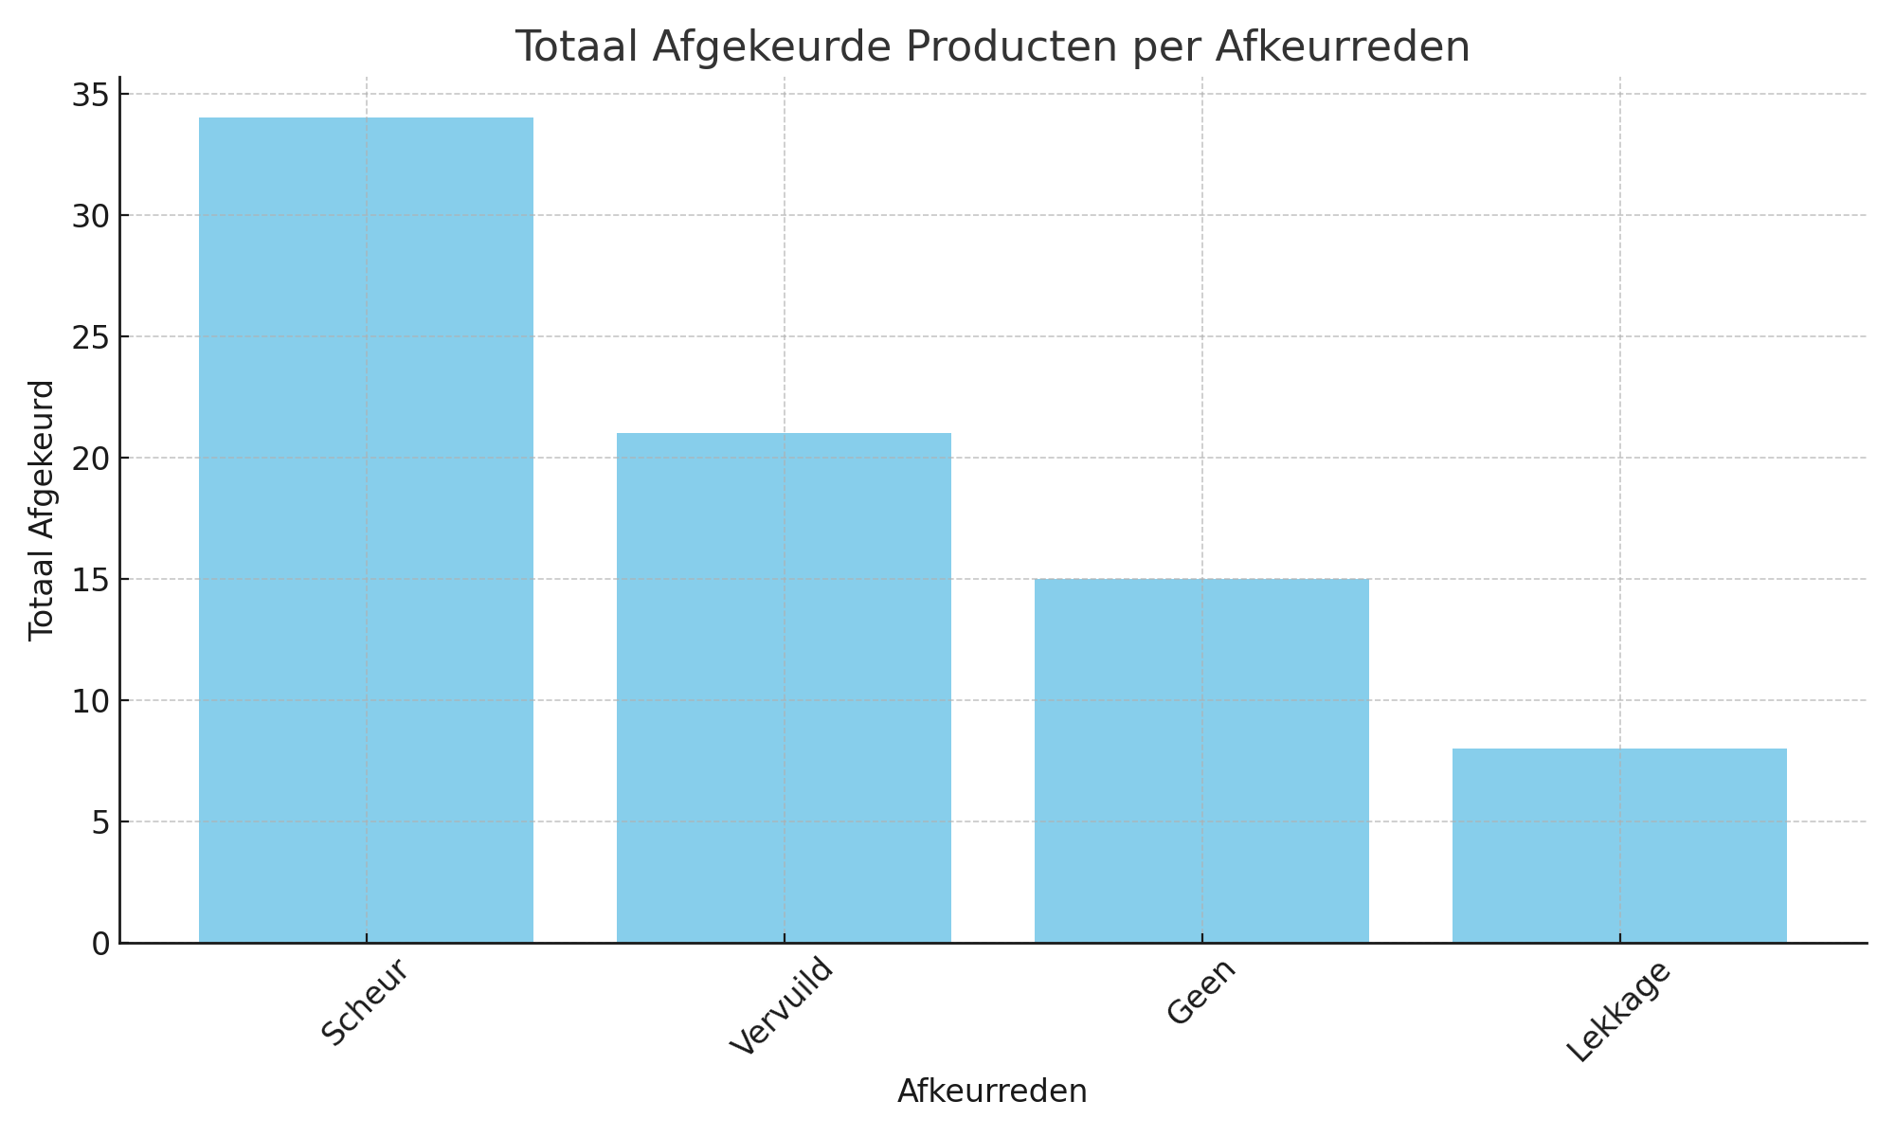
Analyse van afkeuren per reden (totaal, checks, gemiddeld, percentage)
Afkeurreden | AantalChecks | TotaalAfgekeurd | GemAfkeurPerCheck | PercentageVanTotaal
Scheur | 10 | 34 | 3.4 | 43.59
Vervuild | 6 | 21 | 3.5 | 26.92
Geen | 5 | 15 | 3 | 19.23
Lekkage | 4 | 8 | 2 | 10.26

